Example Master Invoice
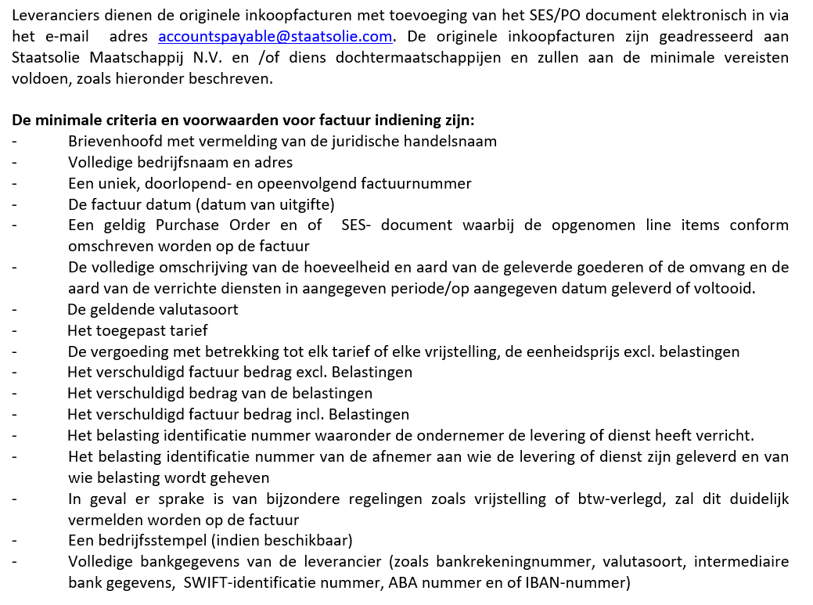
FORMAT VOOR MASTER INVOICE |  |  |  |  |  |  |  |  |  |  |  |  |  |  | INSTRUCTIES
 |  |  |  | MASTER INVOICE |  |  |  |  |  |  | Aan: | STAATSOLIE MAATSCHAPPIJ SURINAME N.V.
 |  | Leveranciers information: |  |  |  |  |  |  |  |  |  | Department Accounts Payables
 |  | Leveranciersnaam: |  |  |  |  |  |  |  |  |  | Dr. Ir. H.S. Adhinstraat 21
 |  | Adres:
Company Logo |  | Telefoonnummer Contact persoon: |  |  |  |  |  |  |  |  |  | Factuur datum:
 |  | BTW identificatie number: |  |  |  |  |  |  |  |  |  | Master Invoice Nummer:
 |  | Bank information
 |  | Banknaam:
 |  | Bank rekeningnummer:
 |  | Valuta soort:

CMPCODE | DOCNUM | DOCCODE | CURRENCY | DOCDATE | VENDORCODE | PONUMBER | POITEMNUMBER | SESNUMBER | SESITEMNUMBER | QUANTITY | TAXCODE | VALUEDOC | DESCR | INVTEXT | GEEN TEXT WIJZIGING VAN FIELD NAMES DOORVOEREN!
1000
2000
4000
5000

 |  |  |  |  |  |  |  |  |  |  | Sub Total | -
 |  |  |  |  |  |  |  |  |  |  | CURRENCY |  |  |  | CURRENCY AANDUIDING SRD, USD, EUR, GBP

